Sheet1
demo优化建议2
截图 | 问题描述 | 负责人 | 截止日期

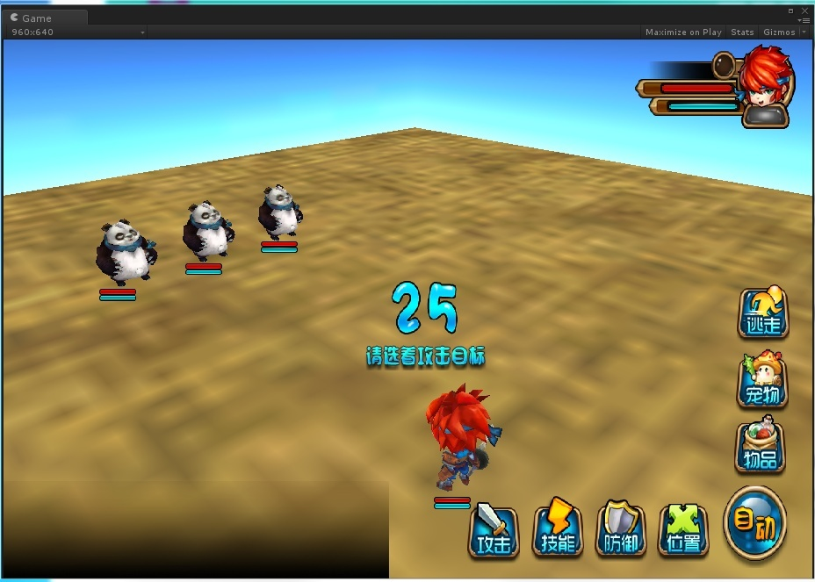 | 倒计时移动到战斗场的中间，而不是在屏幕的中间 | 迈旭
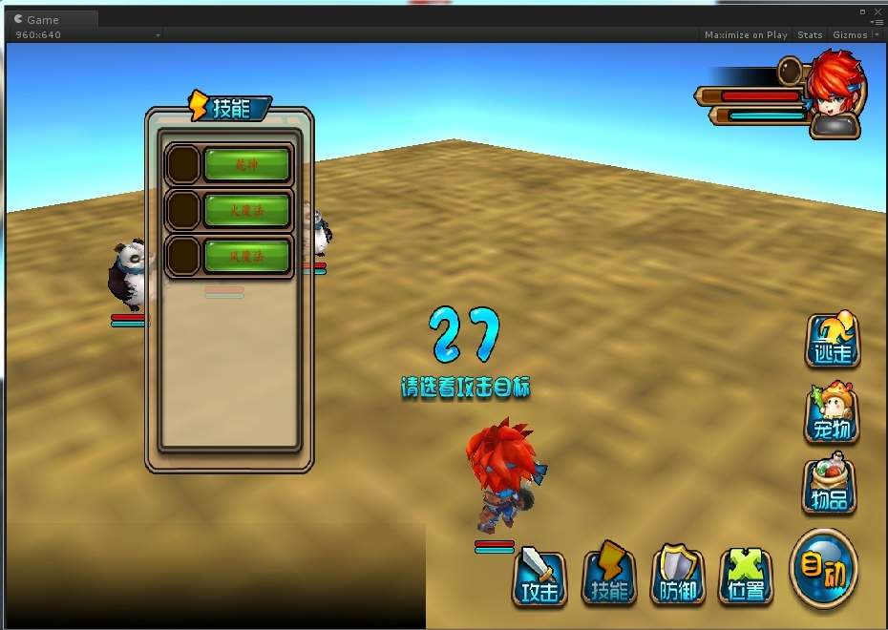 | 弹出技能菜单时，增加遮罩，不能点击到下面的怪物。但是战斗UI可以点击 | 迈旭
 | 星星位置调整到头顶上 | 肖潇
 | 倒计时到10秒以后时，晃动倒计时数字 | 迈旭
 | 缺少普通攻击受击特效 | 肖潇
 | 特效还要继续优化，包括动作和特效的的配合时间上的优化
 | 战斗中右上角血条缺少功能 | 迈旭
 | 切换界面时，有出现蓝色背景。 | 刘兆楠
 | 进入战斗的百叶窗缺少打开环节。 | 迈旭

 | 加载方式优化，要适应低中端手机，现在加载速度过慢 | 刘兆楠
 | 将受击动作拆分为受击1和受击2，优化打击感 | 肖潇
 | 确定新的特效和技能配表格式，以及新的动作回调函数 | 刘兆楠
 | 加载进战斗场景和切出战斗场景时中间的过渡效果增加 | 迈旭

